缺陷报告
项目名称： | 软件特性测试
任务名称： | 0926 oE RISC-V 22.03版本Chromium特性测试
任务编号 | 缺陷编号 | 用例编号 | 缺陷名称 | 缺陷描述 | 严重程序 | 优先级 | 问题类型 | 前置条件 | 环境配置 | 操作步骤 | 输入数据 | 预期结果 | 实际结果 | 其他说明 | 提交人员 | 提交时间 | 附件
 | TB00001 | TC00004 | 命令行启动Chromium失败 | 无法通过命令行启动chromium |  | 高 | 易用性 | 使用0926v0.2 oE RISC-V 22.03 xfce镜像启动 | 物理机：Ubunntu 22.04.1 LTS x86_64 QEMU 6.2.0（通过sudo apt install qemu-system-misc安装） | 1、点击桌面terminal图标 2、输入Chromium后回车 |  | Chromium启动成功 | Chromium启动失败 |  | 程龙灿 | 9/28/2022
 | TB00002 | TC00010 | Chromium同步数据失败 | 无法登陆谷歌账号同步数据 |  | 中 | 功能性 |  |  | 1、点击设置栏 2、点击turn to sync 3、登录谷歌账号 |  | 同步成功 | 同步失败，账号登录失败 |  |  |  | 
 | TB00003 | TC00011 | Chromium播放b站视频失败 | 视频播放画面卡顿无声音 |  | 中 | 功能性 |  |  | 1、搜索栏搜索bilibili 2、点击搜索结果进入 3、搜索risc-v 4、点击视频进行观看 |  | 能播放bilibili视频 | 有画面但是没有声音
 | TB00004 | TC00014 | Chromium播放b站视频失败 | 视频播放画面卡顿无声音 |  | 中 | 功能性 | 使用0926v0.2 oE RISC-V 22.03 xfce镜像启动 | Archlinux 5.19.11-arch1-1 QEMU emulator version 7.1.0 | 1、搜索栏搜索bilibili 2、点击搜索结果进入 3、搜索risc-v 4、点击视频进行观看 |  | 能播放bilibili视频 | 有画面但是没有声音 |  | brsf11 | 2022-09-30 | 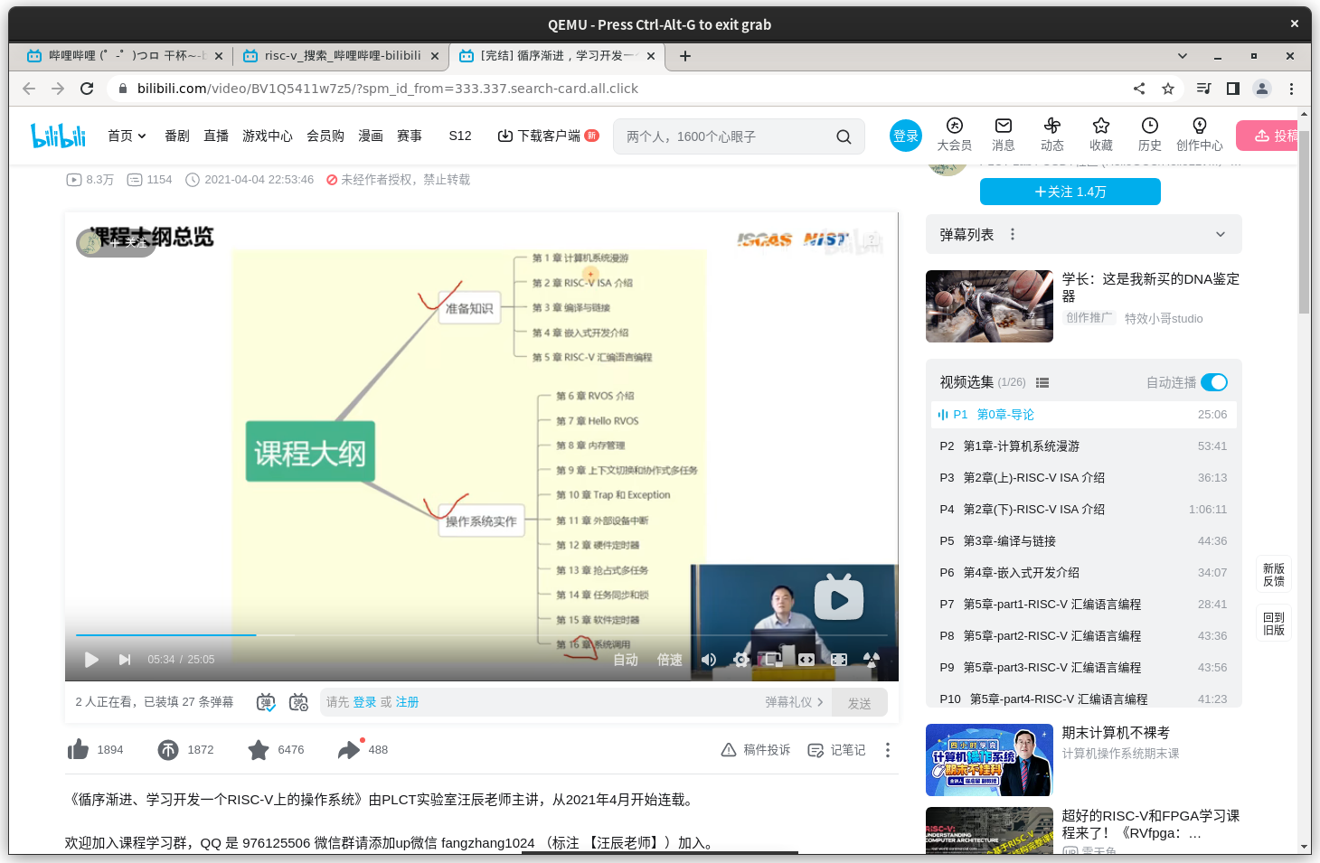
 | TB00005
 | TB00006
 | TB00007
 | TB00008
 | TB00009
 | TB00010
 | TB00011
 | TB00012
 | TB00013
 | TB00014
 | TB00015
 | TB00016
 | TB00017
 | TB00018
 | TB00019
 | TB00020
 | TB00021
 | TB00022
 | TB00023
 | TB00024
 | TB00025
 | TB00026
 | TB00027
 | TB00028
 | TB00029
 | TB00030
 | TB00031
 | TB00032
 | TB00033
 | TB00034
 | TB00035
 | TB00036
 | TB00037
 | TB00038

